Bai01
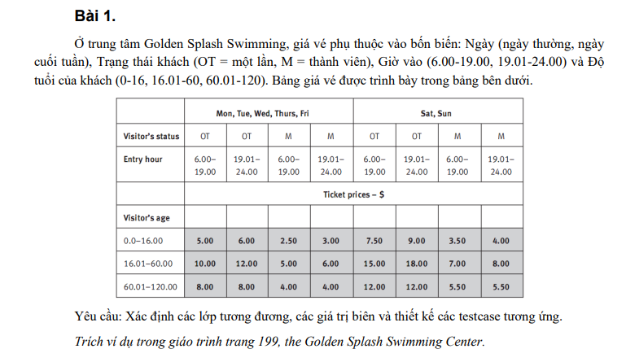

Table of analysis
Condition | Valid Partition | Invalid Partition | Valid Boundaries | Invalid Boundaries
Day | {Mon, Tue, Web, Thurs, Fri} | ∉ {Mon, Tue, Web, Thurs, Fri, Sat, Sun}
 | {Sat, Sun} | Trống
Visistor's status | OT | ∉ {OT, M}
 | M | Trống
Entry hour | [6.00,19.00] | <6 | 6.00 | 5.59
 |  | >24 | 19.00
 | [19.01,24.00] | Chuỗi | 19.01 | 24.01
 |  | Trống | 24.00
Visitor's age | [0,16] | <0 | 0 | -1
 |  | >120 | 16
 | [16.01,60] | Chuỗi | 16.01
 |  | Trống | 60
 | [60.01,120] |  | 60.01 | 121
 |  |  | 120

Test case design
Test case type | Test case no. | Inputs |  |  |  | Expected results
 |  | Day | Visistor's status | Entry hour | Visitor's age
For valid partition | 1 | Mon | OT | 9.00 | 15 | 5.00
 | 2 | Sat | M | 20.00 | 20 | 8.00
 | 3 | Sat | M | 20.00 | 70 | 5.50
Valid boundary | 4 | Sat | M | 6.00 | 0 | $3.50
 | 5 | Sat | M | 19.00 | 16 | $3.50
 | 6 | Sat | M | 19.01 | 16.01 | $8.00
 | 7 | Sat | M | 19.01 | 60 | $8.00
 | 8 | Sat | M | 24.00 | 60.01 | $5.50
 | 9 | Sat | M | 24.00 | 120 | $5.50
For invalid partition | 1 | Hello | M | 20.00 | 70 | Thông báo lỗi "Ngày phải thuộc {Mon, Tue, Web, Thurs, Fri}"
 | 2 |  | M | 20.00 | 70 | Thông báo lỗi "Ngày không được để trống"
 | 3 | Sat | SA | 20.00 | 70 | Thông báo lỗi "Trạng thái khách phải thuộc {OT. M}"
 | 4 | Sat |  | 20.00 | 70 | Thông báo lỗi "Trạng thái khách không được để trống"
 | 5 | Sat | M | 5.00 | 70 | Thông báo lỗi "Giờ vào phải thuộc vào khoảng thời gian 6.00 - 24.00"
 | 6 | Sat | M | 25.00 | 70 | Thông báo lỗi "Giờ vào phải thuộc vào khoảng thời gian 6.00 - 24.00"
 | 7 | Sat | M | Hi | 70 | Thông báo lỗi "Giờ vào phải thuộc vào khoảng thời gian 6.00 - 24.00"
 | 8 | Sat | M |  | 70 | Thông báo lỗi "Giờ vào không được để trống"
 | 9 | Sat | M | 20.00 | -2 | Thông báo lỗi "Độ tuổi khách phải thuộc 0 - 120 tuổi"
 | 10 | Sat | M | 20.00 | 150 | Thông báo lỗi "Độ tuổi khách phải thuộc 0 - 120 tuổi"
 | 11 | Sat | M | 20.00 | ahd | Thông báo lỗi "Độ tuổi khách phải thuộc 0 - 120 tuổi"
 | 12 | Sat | M | 20.00 |  | Thông báo lỗi "Độ tuổi khách không được để trống"
Invalid boundary | 13 | Sat | M | 5.59 | 70 | Thông báo lỗi "Giờ vào phải thuộc vào khoảng thời gian 6.00 - 24.00"
 | 14 | Sat | M | 24.01 | 70 | Thông báo lỗi "Giờ vào phải thuộc vào khoảng thời gian 6.00 - 24.00"
 | 15 | Sat | M | 20.00 | -1 | Thông báo lỗi "Độ tuổi khách phải thuộc 0 - 120 tuổi"
 | 16 | Sat | M | 20.00 | 121 | Thông báo lỗi "Độ tuổi khách phải thuộc 0 - 120 tuổi"

Bai02
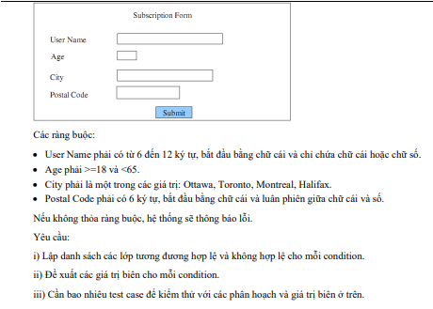

Table of analysis
Condition | Valid Condition |  | Invalid Condition | Valid Boundaries | Invalid Boundaries
Username | chuỗi có 6 đến 12 ký tự, bắt đầu bằng chữ cái và chỉ chứa chữ cái hoặc số |  | <6 ký tự
 |  |  | > 12 ký tự
 |  |  | Không bắt đầu bằng chữ cái
 |  |  | Chứa kí tự khác chữ cái và số
Age | [18,64] |  | < 18 | 18 | 17
 |  |  | >64 | 64 | 65
 |  |  | Số thực
 |  |  | Chuỗi
 |  |  | Trống
City | {Ottawa, Toronto, Montreal, Halifax} |  | ∉ { Ottawa, Toronto, Montreal, Halifax }
 |  |  | Trống
Postal Code | chuỗi có 6 ký tự, bắt đầu bằng chữ cái và luân phiên giữa chữ cái và số |  | < 6 ký tự
 |  |  | > 6 ký tự
 |  |  | Bắt đầu bằng số
 |  |  | Chữ cái và số không luân phiên
 |  |  | Chứa kí tự khác chữ cái và số

Test case design
Test case type | Test case no. | Inputs |  |  |  | Expected results
 |  | Username | Age | City | Postal Code
For valid partition | 1 | Khoinguyen11 | 21 | Ottawa | K5n6r4 | Xem đặc tả
Valid boundary | 2 | Khoinguyen12 | 18 | Ottawa | K5n6r5 | Xem đặc tả
 | 3 | Khoinguyen13 | 64 | Ottawa | K5n6r6 | Xem đặc tả
For invalid partition | 1 | Khoi | 21 | Ottawa | K5n6r4 | Thông báo lỗi "chuỗi có 6 đến 12 ký tự, bắt đầu bằng chữ cái và chỉ chứa chữ cái hoặc số"
 | 2 | Khoinguyen112fdgb | 21 | Ottawa | K5n6r4 | Thông báo lỗi "chuỗi có 6 đến 12 ký tự, bắt đầu bằng chữ cái và chỉ chứa chữ cái hoặc số"
 | 3 | 9hoinguyen11 | 21 | Ottawa | K5n6r4 | Thông báo lỗi "chuỗi có 6 đến 12 ký tự, bắt đầu bằng chữ cái và chỉ chứa chữ cái hoặc số"
 | 4 | Khoinguyen#% | 21 | Ottawa | K5n6r4 | Thông báo lỗi "chuỗi có 6 đến 12 ký tự, bắt đầu bằng chữ cái và chỉ chứa chữ cái hoặc số"
 | 5 | Khoinguyen11 | 5 | Ottawa | K5n6r4 | Thông báo lỗi "Tuổi phải là số nguyên từ 18 -64 tuổi"
 | 6 | Khoinguyen11 | 70 | Ottawa | K5n6r4 | Thông báo lỗi "Tuổi phải là số nguyên từ 18 -64 tuổi"
 | 7 | Khoinguyen11 | 32.5 | Ottawa | K5n6r4 | Thông báo lỗi "Tuổi phải là số nguyên từ 18 -64 tuổi"
 | 8 | Khoinguyen11 | abd | Ottawa | K5n6r4 | Thông báo lỗi "Tuổi phải là số nguyên từ 18 -64 tuổi"
 | 9 | Khoinguyen11 |  | Ottawa | K5n6r4 | Thông báo lỗi "Tuổi không được để trống"
 | 10 | Khoinguyen11 | 21 | HCM | K5n6r4 | Thông báo lỗi "Thành phố phải thuộc {Ottawa, Toronto, Montreal, Halifax}"
 | 11 | Khoinguyen11 | 21 |  | K5n6r4 | Thông báo lỗi "Thành phố không được để trống"
 | 12 | Khoinguyen11 | 21 | Ottawa | K5n6 | Thông báo lỗi "Postal code là chuỗi có 6 ký tự, bắt đầu bằng chữ cái và luân phiên giữa chữ cái và số"
 | 13 | Khoinguyen11 | 21 | Ottawa | K5n6r4p9 | Thông báo lỗi "Postal code là chuỗi có 6 ký tự, bắt đầu bằng chữ cái và luân phiên giữa chữ cái và số"
 | 14 | Khoinguyen11 | 21 | Ottawa | 8k9t9h | Thông báo lỗi "Postal code là chuỗi có 6 ký tự, bắt đầu bằng chữ cái và luân phiên giữa chữ cái và số"
 | 15 | Khoinguyen11 | 21 | Ottawa | 12kh9y | Thông báo lỗi "Postal code là chuỗi có 6 ký tự, bắt đầu bằng chữ cái và luân phiên giữa chữ cái và số"
 | 16 | Khoinguyen11 | 21 | Ottawa | K5n6r# | Thông báo lỗi "Postal code là chuỗi có 6 ký tự, bắt đầu bằng chữ cái và luân phiên giữa chữ cái và số"
Invalid boundary | 17 | Khoinguyen12 | 17 | Ottawa | K5n6r5 | Thông báo lỗi "Tuổi phải là số nguyên từ 18 -64 tuổi"
 | 18 | Khoinguyen13 | 65 | Ottawa | K5n6r6 | Thông báo lỗi "Tuổi phải là số nguyên từ 18 -64 tuổi"

Bai03
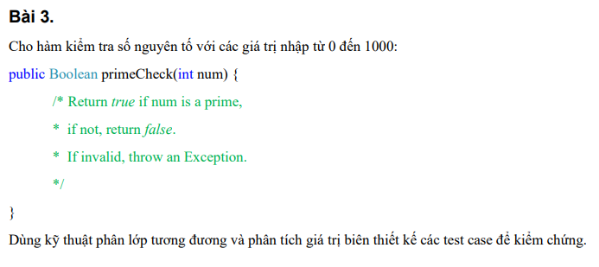

Table of analysis
Condition | Valid Condition | Invalid Condition | Valid Boundaries | Invalid Boundaries
num | Phải là số nguyên tố trong [0,1000] | <0 | 0 | -1
 | Không phải là số nguyên tố trong [0,1000] | >1000 | 1000 | 1001

Test case design
Test case type | Test case no. | Inputs | Expected results | Actual Result | Status
 |  | Num
For valid partition | 1 | 17 | TRUE |  | P
 | 2 | 25 | FALSE |  | P
Valid boundary | 3 | 0 | FALSE |  | P
 | 4 | 1000 | FALSE |  | P
For invalid partition | 1 | -5 | throw an Exception |  | P
 | 2 | 2000 | throw an Exception |  | P
Invalid boundary | 3 | -1 | throw an Exception |  | P
 | 4 | 1001 | throw an Exception |  | P

Bai05
Đề
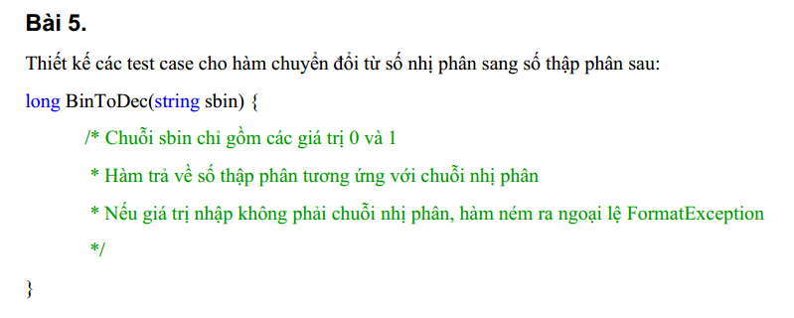

Table of analysis
Condition | Valid Condition |  | Invalid Condition
sbin | Chuỗi chỉ gồm các giá trị 0 và 1 |  | Khác 0 và 1
 |  |  | Trống

Test case design
Test case type | Test case no. | Inputs | Expected results
 |  | sbin
For valid partition | 1 | 101010111 | 343
For invalid partition | 1 | 102601205 | FormatException
 | 2 |  | FormatException

Bai06
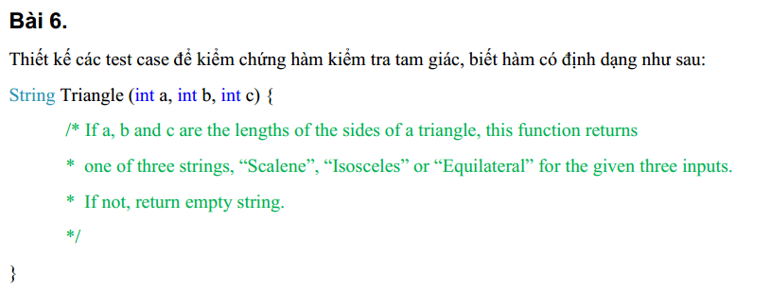

Table of analysis
Condition | Valid Condition |  |  | Invalid Condition | Valid Boundaries | Invalid Boundaries
a | [1,+∞) |  |  | <1 | 1 | 0
 |  |  |  | trống
 |  |  |  | chuỗi
 |  |  |  | số thực
b | [1,+∞) |  |  | <1 | 1 | 0
 |  |  |  | trống
 |  |  |  | chuỗi
 |  |  |  | số thực
c | [1,+∞) |  |  | <1 | 1 | 0
 |  |  |  | trống
 |  |  |  | chuỗi
 |  |  |  | số thực
"Scalene" | a+b >c && a+c >b && b+c >a |  |  | a+b<= c | a+b = c+1 | a+b =c
 |  |  |  | a+c <= b | a+c = b+1 | a+c =b
 |  |  |  | b+c <= a | b+c = a+1 | b+c =a
"Isosceles" | a+b >c && a+c >b && b+c >a && a = b != c
 | a+b >c && a+c >b && b+c >a && a = c != b
 | a+b >c && a+c >b && b+c >a && b = c != a
"Equilateral" | a =b= c

Test case design
Test case type | Test case no. | Inputs |  |  | Expected results
 |  | a | b | c
For valid partition | 1 | 5 | 9 | 10 | "Scalene"
 | 2 | 5 | 5 | 8 | "Isosceles"
 | 3 | 5 | 9 | 5 | "Isosceles"
 | 4 | 5 | 9 | 9 | "Isosceles"
 | 5 | 5 | 5 | 5 | "Equilateral"
For valid boundary | 6 | 1 | 1 | 1 | "Equilateral"
 | 7 | 2 | 5 | 8 | "Scalene"
 | 8 | 2 | 8 | 5 | "Scalene"
 | 9 | 8 | 2 | 5 | "Scalene"
For invalid partition | 1 | -6 | 9 | 10 | ""
 | 2 |  | 9 | 10 | ""
 | 3 | abc | 9 | 10 | ""
 | 4 | 1,6 | 9 | 10 | ""
 | 5 | 5 | -8 | 10 | ""
 | 6 | 5 |  | 10 | ""
 | 7 | 5 | aev | 10 | ""
 | 8 | 5 | 8,6 | 10 | ""
 | 9 | 5 | 9 | -56 | ""
 | 10 | 5 | 9 |  | ""
 | 11 | 5 | 9 | akb | ""
 | 12 | 5 | 9 | 8,9 | ""
 | 13 | 5 | 6 | 9 | ""
 | 14 | 5 | 9 | 6 | ""
 | 15 | 9 | 5 | 5 | ""
For invalid boundary | 16 | 0 | 9 | 10 | ""
 | 17 | 5 | 0 | 10 | ""
 | 18 | 5 | 9 | 0 | ""
 | 19 | 5 | 9 | 14 | ""
 | 20 | 5 | 13 | 8 | ""
 | 21 | 10 | 9 | 1 | ""

Bai07
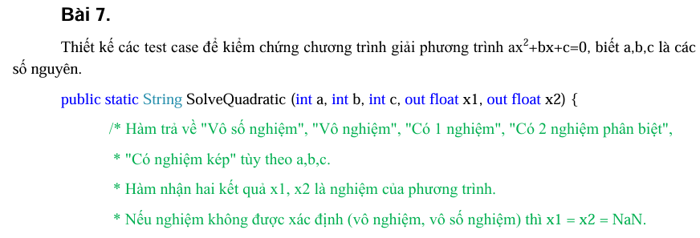

Table of analysis
Condition | Valid Condition |  |  | Invalid Condition | Valid Boundaries | Invalid Boundaries
"Vô số nghiệm" | a=0 && b=0 && c=0
"Vô nghiệm" | a≠0 && b*b - 4ac < 0
 | a=0 && b=0 && c≠0
"Có 1 nghiệm" | a≠0 && b*b - 4ac = 0
 | a=0 && b≠0 && c tùy ý
"Có 2 nghiệm phân biệt" | a≠0 && b*b - 4ac > 0

Test case design
Test case type | Test case no. | Inputs |  |  | Expected results
 |  | a | b | c
For Valid Partition | 1 | 0 | 0 | 0 | "Vô số nghiệm. x1=x2=NaN"
 | 2 | 1 | 2 | 3 | "Vô nghiệm. x1=x2=NaN"
 | 3 | 0 | 0 | 5 | "Vô nghiệm. x1=x2=NaN"
 | 4 | 1 | 2 | 1 | "Có 1 nghiệm x1=x2=-1"
 | 5 | 0 | 3 | -6 | "Có 1 nghiệm x1=x2=2"
 | 6 | 1 | -3 | 2 | "Có 2 nghiệm phân biệt. x1=2 và x2=1"

Bai08
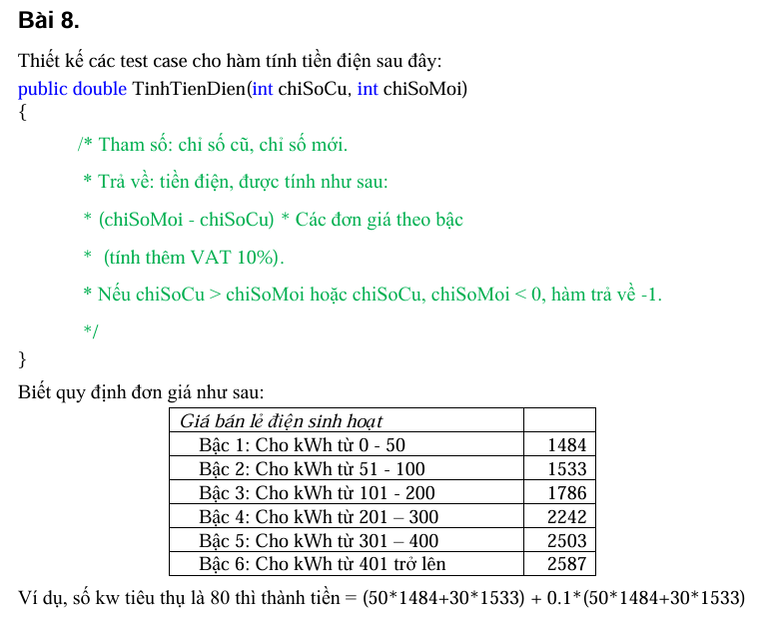

Table of analysis
Condition | Valid Condition |  |  | Invalid Condition | Valid Boundaries | Invalid Boundaries
chiSoCu | [0,chiSoMoi] |  |  | < 0 | 0 | -1
 |  |  |  | > chiSoMoi | chiSoMoi (trùng F24) | chiSoMoi +1
chiSoMoi | [chiSoCu, + ∞) |  |  | < chiSoCu (trùng E23) | chiSoCu | chiSoCu -1 (trùng G23)
Số kWh tiêu thụ (chiSoMoi-chiSoCu) | [0,50] |  |  | < 0 (trùng E23) | 0 | -1 (trùng E23)
 | [51,100] |  |  |  | 50
 | [101,200] |  |  |  | 51
 | [201,300] |  |  |  | 100
 | [301,400] |  |  |  | 101
 | [401, +∞) |  |  |  | 200
 |  |  |  |  | 201
 |  |  |  |  | 300
 |  |  |  |  | 301
 |  |  |  |  | 400
 |  |  |  |  | 401

Test case design
Test case type | Test case no. | Inputs |  |  | Expected results |  | Actual Result | Status
 |  | chiSoCu | chiSoMoi | kWh
For Valid Partition | 1 | 20 | 50 | 30 | 48972 |  |  | P
 | 2 | 30 | 100 | 70 | 115346 |  |  | P
 | 3 | 100 | 250 | 150 | 264165 |  |  | P
 | 4 | 40 | 300 | 260 | 510367 |  |  | P
 | 5 | 70 | 450 | 380 | 829279 |  |  | P
 | 6 | 60 | 550 | 490 | 1140458 |  |  | P
For valid boundary | 7 | 0 | 0 | 0 | 0 |  |  | P
 | 8 | 50 | 100 | 50 | 81620 |  |  | P
 | 9 | 49 | 100 | 51 | 83306.3 |  |  | P
 | 10 | 100 | 200 | 100 | 165935 |  |  | P
 | 11 | 99 | 200 | 101 | 167899.6 |  |  | P
 | 12 | 200 | 400 | 200 | 362395 |  |  | P
 | 13 | 99 | 300 | 201 | 364861.2 |  |  | P
 | 14 | 100 | 400 | 300 | 609015 |  |  | P
 | 15 | 99 | 400 | 301 | 611768.3 |  |  | P
 | 16 | 100 | 500 | 400 | 884345 |  |  | P
 | 17 | 99 | 500 | 401 | 887190.7 |  |  | P
For Invalid Partition | 18 | -364 | 100 |  | -1 |  | 1066469,8 | F | Assert.AreEqual failed. Expected:<-1>. Actual:<1066469,8>.
 | 19 | 150 | 100 |  | -1 |  | -81620 | F | Assert.AreEqual failed. Expected:<-1>. Actual:<-81620>.
For invalid boundary | 20 | -1 | 100 |  | -1 |  | 167899,6 | F | Assert.AreEqual failed. Expected:<-1>. Actual:<167899,6>.
 | 21 | 101 | 100 |  | 1 |  | -1632,4 | F | Assert.AreEqual failed. Expected:<-1>. Actual:<-1632,4>.

Bai09
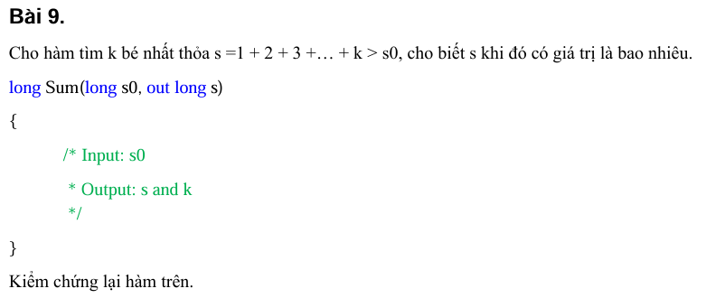

 |  |  |  |  |  | 10

 |  |  |  |  | 1
 |  |  |  |  | 2
 |  |  |  |  | 3
Table of analysis |  |  |  |  | 4
Condition | Valid Condition |  | Invalid Condition |  | 5
s0 | Số nguyên thuộc [0 - 2^63 -1] |  | <0
 |  |  | Số thực
 |  |  | Chuỗi
 |  |  | Trống

Test case design
Test case type | Test case no. | Inputs |  | Expected results
 |  | s0
For valid partition | 1 | 10 |  | s=15 ; k =5
For invalid partition | 1 | -56 |  | Thông báo lỗi : "Nhập số nguyên thuộc khoảng [0-2 ^63 -1]
 | 2 | 456.25 |  | Thông báo lỗi : "Nhập số nguyên thuộc khoảng [0-2 ^63 -1]
 | 3 | dfdfgz |  | Thông báo lỗi : "Nhập số nguyên thuộc khoảng [0-2 ^63 -1]
 | 4 |  |  | Thông báo lỗi : "Nhập số nguyên thuộc khoảng [0-2 ^63 -1]

Bai10
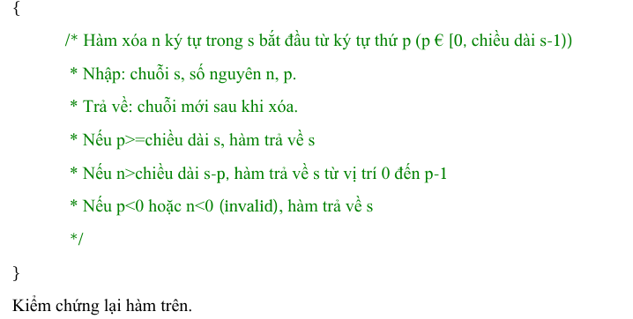

Table of analysis
Condition | Valid Condition |  |  | Invalid Condition
s | Chuỗi |  |  | Trống
n | Số nguyên ∈ [0, độ dài s -p] |  |  | <0
 |  |  |  | > độ dài s -p
 |  |  |  | Số thực
 |  |  |  | Chuỗi
 |  |  |  | Trống
p | Số nguyên ∈ [0, độ dài s -1] |  |  | <0
 |  |  |  | >= độ dài s
 |  |  |  | Số thực
 |  |  |  | Chuỗi
 |  |  |  | Trống

Test case design
Test case type | Test case no. | Inputs |  |  | Expected results
 |  | s | n | p
For valid partition | 1 | "123456789" | 2 | 5 | "1234589"
For invalid partition | 1 |  | 2 | 3 | Thông báo lỗi : "Nhập chuỗi s"
 | 2 | "123456789" | -6 | 3 | "123456789"
 | 3 | "123456789" | 7 | 3 | "123"
 | 4 | "123456789" | 65.45 | 3 | Thông báo lỗi : "n phải là số nguyên ∈ [0, độ dài s -p]"
 | 5 | "123456789" | fggds | 3 | Thông báo lỗi : "n phải là số nguyên ∈ [0, độ dài s -p]"
 | 6 | "123456789" |  | 3 | Thông báo lỗi : "n phải là số nguyên ∈ [0, độ dài s -p]"
 | 7 | "123456789" | 2 | -3 | "123456789"
 | 8 | "123456789" | 2 | 10 | "123456789"
 | 9 | "123456789" | 2 | 6.236 | Thông báo lỗi : "p phải là số nguyên ∈ [0, độ dài s -1]"
 | 10 | "123456789" | 2 | vvv | Thông báo lỗi : "p phải là số nguyên ∈ [0, độ dài s -1]"
 | 11 | "123456789" | 2 |  | Thông báo lỗi : "p phải là số nguyên ∈ [0, độ dài s -1]"

Bai11
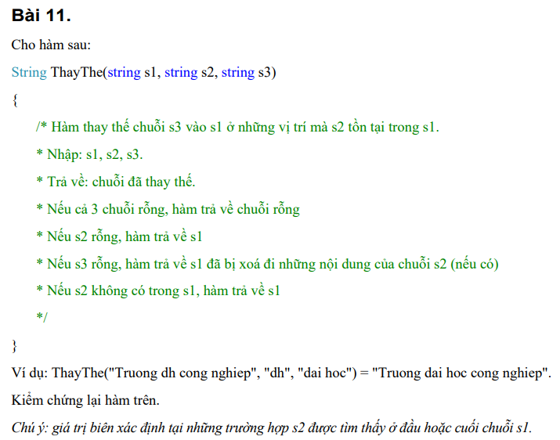

Table of analysis
Condition | Valid Condition |  |  | Invalid Condition | Valid Boundaries | Invalid Boundaries
s1 | Chuỗi |  |  | Rỗng
s2 | Chuỗi có trong s1 |  |  | Rỗng | Xuất hiện đầu s1
 | Chuỗi không có trong s1 |  |  |  | Xuất hiện cuối s1
s3 | Chuỗi |  |  | Rỗng
"" | s1, s2 và s3 tất cả rỗng

Test case design
Test case type | Test case no. | Inputs |  |  | Expected results
 |  | s1 | s2 | s3
For valid partition | 1 | "truong dh cong nghiep" | "dh" | "dai hoc" | "truong dai hoc cong nghiep"
 | 2 | "truong dh cong nghiep" | "sfd" | "dai hoc" | "truong dh cong nghiep"
 | 3 | "" | "" | "" | ""
Valid boundary | 4 | "dh cong nghiep" | "dh" | "dai hoc" | "dai hoc cong nghiep"
 | 5 | "truong dh cn" | "cn" | "cong nghiep" | "truong dh cong nghiep"
For valid partition | 1 | "" | "dh" | "dai hoc" | Thông báo lỗi "Chuỗi s1 rỗng"
 | 2 | "truong dh cong nghiep" | "" | "dai hoc" | "truong dh cong nghiep"
 | 3 | "truong dh cong nghiep" | "dh" | "" | "truong cong nghiep"

Bai13
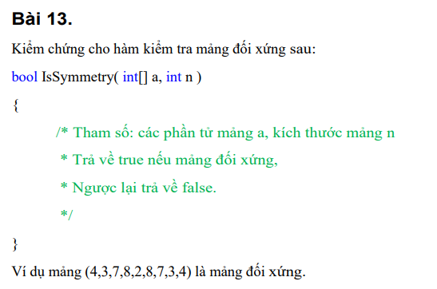

Table of analysis
Condition | Valid Condition |  | Invalid Condition
a | Mảng số nguyên đối xứng |  | Mảng chứa số thực
 | Mảng số nguyên không đối xứng |  | Mảng chứa chuỗi
n | n <= độ dài mảng a |  | n > độ dài mảng a

Test case design
Test case type | Test case no. | Inputs |  | Expected results
 |  | a | n
For valid partition | 1 | [1,2,3,4,3,2,1] | 7 | TRUE
For invalid partition | 2 | [1,2,3,4,5,6,1] | 7 | FALSE
 | 1 | [1,2,3,4.7,5,6,1.6] | 7 | FALSE
 | 2 | [1,2,"Tran",4,5,6,"Nguyen"] | 7 | FALSE
 | 3 | [1,2,3,4,5,6,1] | 15 | FALSE

Bai14
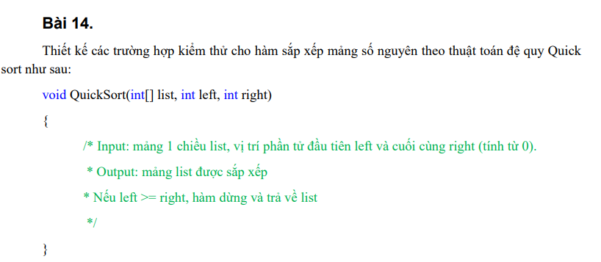

Table of analysis
Condition | Valid Condition |  |  | Invalid Condition
list | Mảng số nguyên 1 chiều |  |  | Mảng chứa chuỗi
 |  |  |  | Mảng chứa số thực
 |  |  |  | Rỗng
left | Số nguyên [0 , right -1] |  |  | <0
 |  |  |  | >= right
 |  |  |  | Số thực
 |  |  |  | Chuỗi
 |  |  |  | Rỗng
right | Số nguyên [0 , độ dài list -1] |  |  | <0
 |  |  |  | >= độ dài list
 |  |  |  | Số thực
 |  |  |  | Chuỗi
 |  |  |  | Rỗng

Test case design
Test case type | Test case no. | Inputs |  |  | Expected results
 |  | list | left | right
For valid partition | 1 | [7, 2, 1, 6, 8, 5, 3, 4] | 0 | 7 | [1, 2, 3, 4, 5, 6, 7, 8]
For invalid partition | 1 | [7, "Phan", 1, 6, 8, 5, 3, "Nguyen"] | 0 | 7 | Thông báo lỗi : "Nhập mảng số nguyên"
 | 2 | [7,23.756, 1, 6, 8, 5, 3, 15.6] | 0 | 7 | Thông báo lỗi : "Nhập mảng số nguyên"
 | 3 | [] | 0 | 7 | Thông báo lỗi : "Nhập mảng số nguyên"
 | 4 | [7, 2, 1, 6, 8, 5, 3, 4] | -6 | 7 | Thông báo lỗi : "Left phải lớn hơn hoặc bằng 0"
 | 5 | [7, 2, 1, 6, 8, 5, 3, 4] | 9 | 7 | [7, 2, 1, 6, 8, 5, 3, 4]
 | 6 | [7, 2, 1, 6, 8, 5, 3, 4] | 45.56 | 7 | Thông báo lỗi : "Left phải lớn hơn hoặc bằng 0"
 | 7 | [7, 2, 1, 6, 8, 5, 3, 4] | sfdsf | 7 | Thông báo lỗi : "Left phải lớn hơn hoặc bằng 0"
 | 8 | [7, 2, 1, 6, 8, 5, 3, 4] |  | 7 | Thông báo lỗi : "Left phải lớn hơn hoặc bằng 0"
 | 9 | [7, 2, 1, 6, 8, 5, 3, 4] | 0 | -6 | Thông báo lỗi : "Right phải lớn hơn hoặc bằng 0 và nhỏ hơn độ dài List"
 | 10 | [7, 2, 1, 6, 8, 5, 3, 4] | 0 | 10 | Thông báo lỗi : "Right phải lớn hơn hoặc bằng 0 và nhỏ hơn độ dài List"
 | 11 | [7, 2, 1, 6, 8, 5, 3, 4] | 0 | 65.2365 | Thông báo lỗi : "Right phải lớn hơn hoặc bằng 0 và nhỏ hơn độ dài List"
 | 12 | [7, 2, 1, 6, 8, 5, 3, 4] | 0 | vsagsgag | Thông báo lỗi : "Right phải lớn hơn hoặc bằng 0 và nhỏ hơn độ dài List"
 | 13 | [7, 2, 1, 6, 8, 5, 3, 4] | 0 |  | Thông báo lỗi : "Right phải lớn hơn hoặc bằng 0 và nhỏ hơn độ dài List"

Bai15
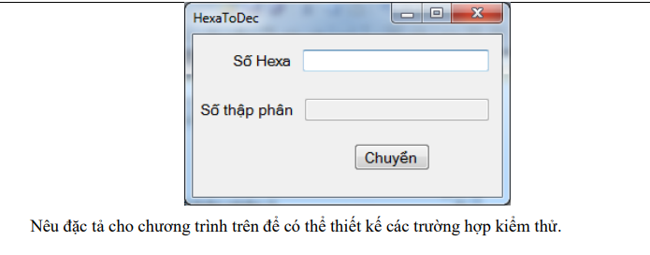

Đặc tả:
Số hexa: Một chuỗi ký tự bao gồm các chữ số từ 0 đến 9 và các ký tự từ A đến F (hoặc a đến f), không chứa khoảng trắng hoặc ký tự không hợp lệ.
Nếu không thỏa ràng buộc hệ thống sẽ báo lỗi "Vui lòng nhập lại số hexa" .Nếu đúng sau khi bấm button "Chuyển" kết quả sẽ được hiển thị ở ô textfield Số thập phân

Bai16
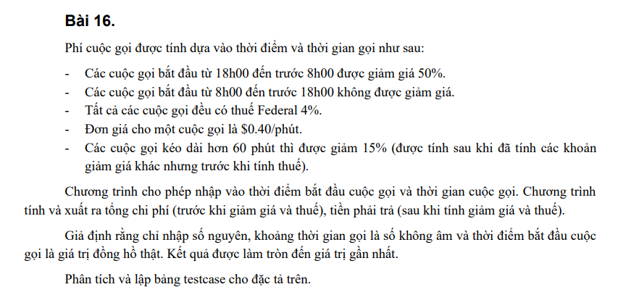

Conditions |  | R1 | R2 | R3 | R4
Cuộc gọi từ 18h00 đến trước 8h00 (giảm 50%) |  | T | T | F | F
Thời gian gọi hơn 60 phút (15%) |  | T | F | T | F
Action
Discount |  | 65% | 50% | 15% | 0%

# | INPUT |  |  |  | EXCEPTION OUTPUT
 | Thời điểm bắt đầu cuộc gọi |  | Thời gian cuộc gọi |  | Giảm giá | Chi phí trước giảm giá | Tiền phải trả
1 | 21h00 |  | 90 |  | 65% | $36.00 | $15.91
2 | 21h01 |  | 30 |  | 50% | $12.00 | $6.24
3 | 9h00 |  | 90 |  | 15% | $36.00 | $31.82
4 | 9h00 |  | 30 |  | 0% | $36.03 | $12.48

Bai17
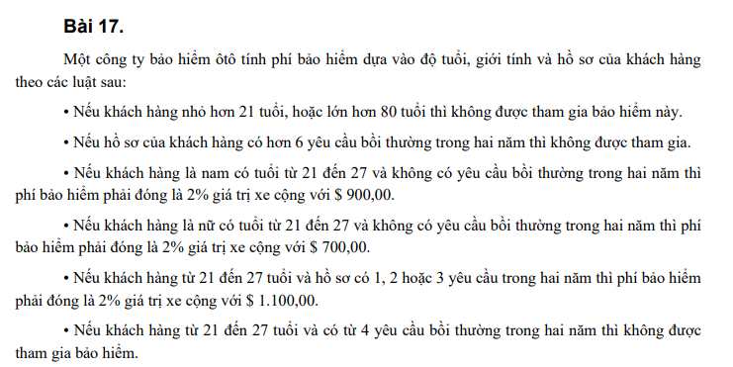

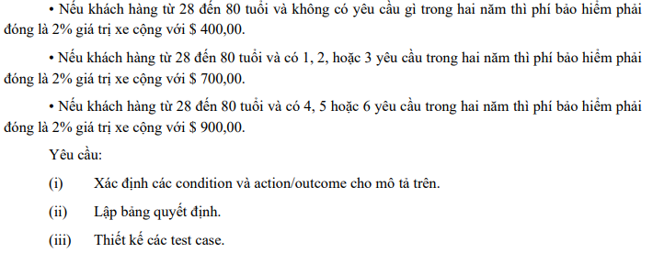

Conditions |  | R1 | R2 | R3 | R4 | R5 | R6 | R7 | R8 | R9 | R10 | R11 | R12 | R13 | R14 | R15 | R16 | R17 | R18 | R19 | R20 | R21 | R22 | R23 | R24
Độ tuổi [21,27] |  | T | T | T | T | T | T | T | T | F | F | F | F | F | F | F | F | F | F | F | F | F | F | F | F
Độ tuổi [28,80] |  | F | F | F | F | F | F | F | F | T | T | T | T | T | T | T | T | F | F | F | F | F | F | F | F
Giới tính nam |  | T | T | T | T | F | F | F | F | T | T | T | T | F | F | F | F | T | T | T | T | F | F | F | F
Giới tính nữ |  | F | F | F | F | T | T | T | T | F | F | F | F | T | T | T | T | F | F | F | F | T | T | T | T
Hồ sơ có hơn 6 yêu cầu trong 2 năm |  | T | F | F | F | T | F | F | F | T | F | F | F | T | F | F | F | T | F | F | F | t | F | F | F
Hồ sơ không có yêu cầu trong 2 năm |  | F | T | F | F | F | T | F | F | F | T | F | F | F | T | F | F | F | T | F | F | F | T | F | F
Hồ sơ có 1,2 hoặc 3 yêu cầu trong 2 năm |  | F | F | T | F | F | F | T | F | F | F | F | T | F | F | F | T | F | F | F | T | F | F | F | T
Hồ sơ có 4,5 hoặc 6 yêu cầu trong 2 năm |  | F | F | F | T | F | F | F | T | F | F | T | F | F | F | T | F | F | F | T | F | F | F | T | F
Action
Tiền bảo hiểm |  | X | 2% | 2% | X | X | 2% | 2% | X | X | 2% | 2% | 2% | X | 2% | 2% | 2% | X | X | X | X | X | X | X | X
Cộng tiền |  | X | $900,00 | $1.100,00 | X | X | $700,00 | $1.100,00 | X | X | $400,00 | $900,00 | $700,00 | X | $400,00 | $900,00 | $700,00 | X | X | X | X | X | X | X | X

Chú thích
x | không được tham gia

# | INPUT |  |  |  |  | EXCEPTION OUTPUT
 | Tuổi | Giới tính | Số yêu cầu trong 2 năm
1 | 25 | Nam | 0 |  |  | Đóng 2% giá trị xe cộng với $900,00
2 | 25 | Nam | 2 |  |  | Đóng 2% giá trị xe cộng với $$1.100,00
3 | 25 | Nữ | 0 |  |  | Đóng 2% giá trị xe cộng với $$700,00
4 | 25 | Nữ | 3 |  |  | Đóng 2% giá trị xe cộng với $1.100,00
5 | 50 | Nam | 0 |  |  | Đóng 2% giá trị xe cộng với $400,00
6 | 50 | Nam | 5 |  |  | Đóng 2% giá trị xe cộng với $$900,00
7 | 50 | Nam | 3 |  |  | Đóng 2% giá trị xe cộng với $700,00
8 | 50 | Nữ | 0 |  |  | Đóng 2% giá trị xe cộng với $400,00
9 | 50 | Nữ | 5 |  |  | Đóng 2% giá trị xe cộng với $900,00
10 | 50 | Nữ | 3 |  |  | Đóng 2% giá trị xe cộng với $700,00
11 | 50 | Nữ | 10 |  |  | Không được tham gia
12 | 12 | Nữ | 2 |  |  | Không được tham gia

Bai18
START
Đợi mã PIN 1
Kiểm tra
Đợi mã PIN 2
Đợi mã PIN 3
 | Nhập mã PIN |  |  | không đúng |  |  | không đúng

Chờ giao dịch
 |  |  |  |  | đúng
 |  |  | đúng
 |  |  |  |  |  | đúng

chọn rút tiền

Chờ nhập tiền
Kết thúc
Kiểm tra
Xử lý giao dịch
nhập tiền |  | đủ |  |  | Trả tiền , trả thẻ

